Sheet1
女神节沙龙活动报价单方案二
活动时间 | 2023年3月6日之前 | 花艺师及助理 | 1-2人
地点 | 遇见花植教室 | 参加人数 | 30人
学习作品 | 手提花篮插花 | 报价 | 90-120/人
花艺指导老师费用 | 花艺助理 | 200-300/2小时
 | 高级花艺师 | 500-800/2小时
 | 花艺总监 | 1000-1500/2小时
课程时间 | 9：00-17：00之间任意时间段选取两小时
花材清单 | 花材可任意搭配（如玫瑰、向日葵、洋甘菊、康乃馨、洋牡丹、乒乓菊、多头玫瑰、洋桔梗、尤加利叶、喷泉草等）
作品参考图 |  | 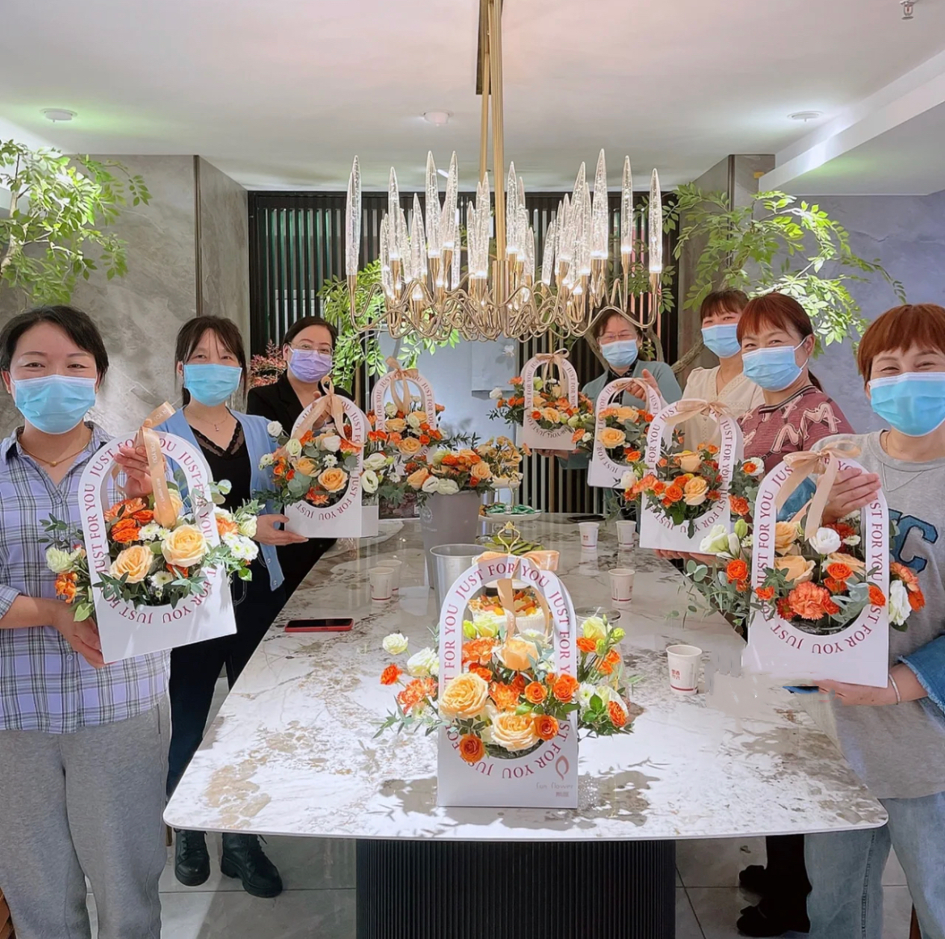 | 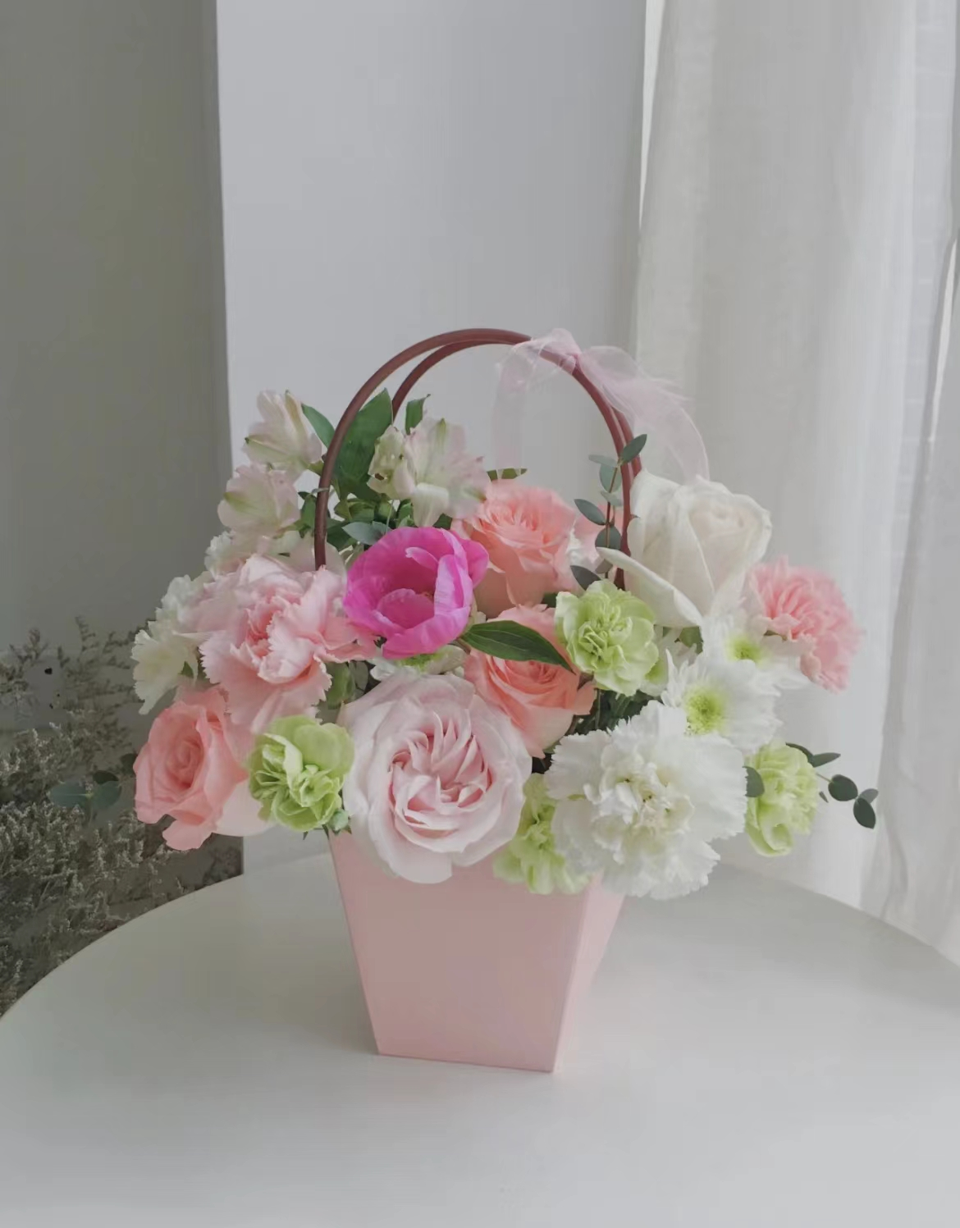
备注 | 1.报价包含材料、工具、指导老师、运输、人工
 | 2.费用为含税费用
 | 3.确定方案后收取50%的定金，活动结束后尾款现结
 | 4.活动结束后花艺作品可以带走
费用总计 | 参加人数*报价+讲师费+材料+工具、运输、人工

